IRACEMA
LOTE | QTD | DESCRIÇÃO | VALOR INICIAL | IMAGEM
01 | 2 | ARMÁRIOS ALTOS, COM 2 PORTAS E 2 GAVETAS | 200.00
 | 1 | MESA RETA, COM TRÊS GAVETAS
 | 2 | MESAS RETAS, SEM GAVETAS
 | 1 | GAVETEIRO BAIXO, COM 4 GAVETAS
02 | 1 | SOFÁ COM 2 LUGARES, PRETO | 250.00 | 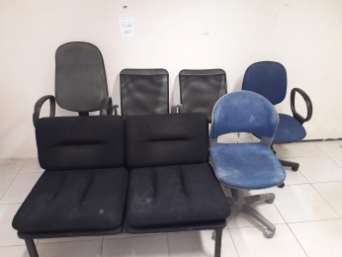
 | 2 | CADEIRAS FIXAS, COM BRAÇO, PRETA E BRANCA
 | 1 | CADEIRA GIRATÓRIA, SEM BRAÇO, AZUL
 | 2 | CADEIRAS GIRATÓRIAS, COM BRAÇO (AZUL E CINZA)
03 | 7 | CPU´S | 300.00 | 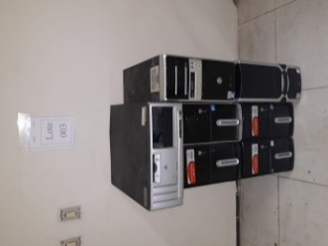
04 | 1 | MESA EM L, DE MADEIRA | 120.00
 |  |  | 870.00

